CollectiveAccess
Image | Object | Description | Date
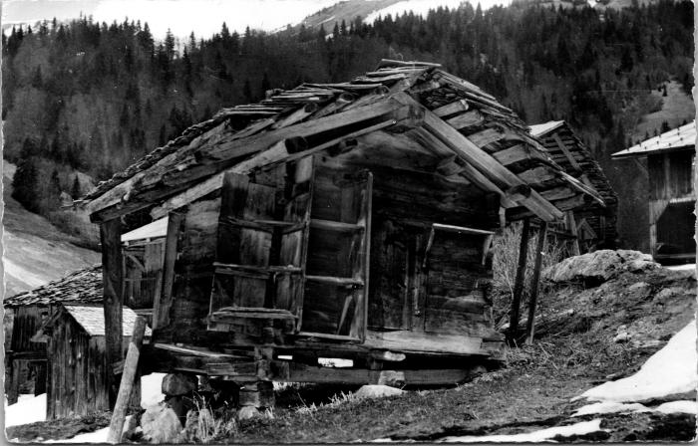 | Le vieux grenier des "Alamands" (2-4507) | Le vieux grenier des "Alamands"

